Résultats globaux
©UTC 2022 - Etude complète : https://travaux.master.utc.fr, Réf "IDS119" |  |  |  |  |  | © 2022 LAURENT Alexandra, FATOKE Adebola, MESMEUR Alan, ROUSSEL Louis, FARGES Gilbert - Contact gilbert.farges@utc.fr
Document d'appui à la déclaration ISO17050 sur le respect de la norme ISO 10004 v2018 |  |  |  |  |  | Impression sur pages A4 100% en format horizontal
 | Management de la satisfaction client selon la norme ISO 10004 v2018

Informations sur l'Etablissement |  |  | Informations sur l'autodiagnostic
Etablissement : |  | Nom de l'établissement | Date du diagnostic : | date du diagnostic | Signature de l'Animateur du diagnostic
Responsable et Fonction : |  | NOM, Prénom et Fonction du Responsable | Animation : | NOM et Prénom de l'Animateur du diganostic
Email : |  | Email du responsable | Email de l'Animateur: | Email animateur
Télépphone : |  | Téléphone du responsable | Téléphone de l'Animateur : | Tél animateur
 |  |  | L'équipe de diagnostic : | NOMS et Prénoms des participants au diagnostic

 | Traçage dans les GRAPHES | limite de CONFORMITÉ
6.1 - Définition de la finalité et des objectifs - - Incomplet | 0% | 50%
6.2 - Détermination du domaine d'application et de la fréquence - - Incomplet | 0% | 50%
6.3 - Détermination des méthodes de mise en œuvre et des responsabilités - - Incomplet | 0% | 50%
6.4 - Affectation des ressources - - Incomplet | 0% | 50%
7.2 - Identification des attentes du client - - Incomplet | 0% | 50%
7.3 - Recueil des données de satisfaction du client - - Incomplet | 0% | 50%
7.4 - Analyse des données de satisfaction du client - - Incomplet | 0% | 50%
7.5 - Communication des informations relatives à la satisfaction du client - - Incomplet | 0% | 50%
7.6 - Surveillance de la satisfaction du client - - Incomplet | 0% | 50%
 | Tracé de l'Histogramme (mis en ordre cohérent)
NA | 0
Faux Unanime | 0
Faux | 0
Plutôt Faux | 0
Plutôt Vrai | 0
Vrai | 0
Vrai Prouvé | 0
TABLEAUX DE BORD sur les niveaux de CONFORMITÉ et de VÉRACITÉ
Art. 6 - Planification, conception et développement - - Incomplet |  |  |  | Niveaux de VÉRACITÉ des 0 CRITÈRES évalués
Art. 7 - Fonctionnement - - Incomplet |  |  |  | Attention : 24 critères ne sont pas encore traités

 |  |  |  | DÉCISIONS : Plans d'action PRIORITAIRES
 |  |  |  | Ces plans sont détaillés et suivis dans l'onglet {Planning de suivi}
 |  |  |  | Plan n°1 :
 |  |  |  | Plan n°2 :
 |  |  |  | Plan n°3 :
 |  |  |  | Plan n°4 :
 |  |  |  | Plan n°5 :
nb : en pointillés verts : seuil choisi pour la Déclaration ISO 17050 |  |  | Attention : 9 sous-articles ne sont pas encore traités | Plan n°6 :

Cartographie des processus
 |  |  |  |  |  |  | © 2022 LAURENT Alexandra, FATOKE Adebola, MESMEUR Alan, ROUSSEL Louis, FARGES Gilbert - Contact gilbert.farges@utc.fr
Document d'appui à la déclaration ISO17050 sur le respect de la norme ISO 10004 v2018 |  |  |  |  |  |  | Enregistrement qualité : A4 100% vertical
 | Cartographie des processus pour le système de management de la satisfaction client selon l'ISO 10004 v2018

Information sur l'établissement |  |  |  | Information sur la cartographie
Etablissement ： |  | Nom de l'établissement |  | Date de l'élaboration： | Date de l'élaboration | Signature du Responsable
Responsable et Fonction ： |  | NOM, Prénom et Fonction du Responsable |  | Responsable： | NOM et Prénom
Email： |  | Email du responsable |  | Email： | Email du responsible
Téléphone： |  | Téléphone du responsable |  | Téléphone： | Téléphone du responsable
 |  |  |  | L'équipe d'élaboration： | NOMS et Prénoms des participants

NB : ci-dessous, vous pouvez enlever cette proposition de "Cartographie des Processus" au profit de la vôtre (copiez-collez) - Modifiez ensuite la liste des "Choix"
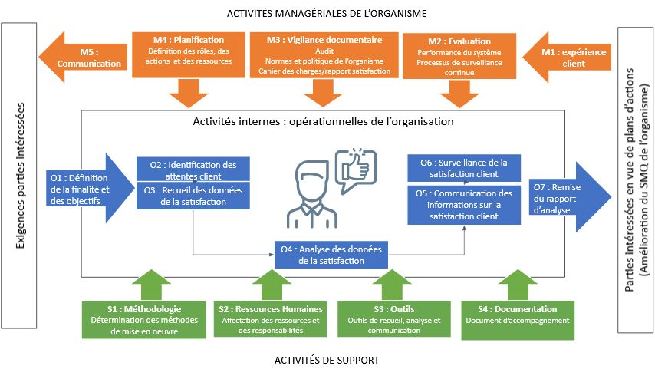

Paramétrage des choix pour élaborer le "Planning de suivi des plans d'amélioration prioritaires" (modifiez selon vos besoins)
Liste des "Processus" (selon la cartographie ci-dessus) |  |  | Liste des choix pour "Qui" (responsable de l'action) |  |  | Liste des choix pour "Etat d'avancement"
Choisir "Processus" |  |  | Choisir "Qui" |  |  | Choisir "Etat"
M1 Expérience client |  |  | Responsable qualité |  |  | A planifier
M2 Evaluation, performance et processus de surveillance continue |  |  | Ingénieur |  |  | En cours
M3 Vigilance documentaire |  |  | Responsable marketing |  |  | Clos
M4 Planification |  |  | Commercial |  |  | Annulé
M5 Communication |  |  | Salarié |  |  | …
O1 Définition de la finalité et des objectifs |  |  | Service informatique |  |  | …
O2 Identification des attentes client |  |  | Service Infrastructure (Bâtiment) |  |  | …
O3 Recueil des données de la satisfaction |  |  | Service achats |  |  | …
O4 Analyse des données de la satisfaction |  |  | … |  |  | …
O5 Communication des informations sur la satisfaction client |  |  | … |  |  | …
O6 Surveillance de la satisfaction client |  |  | … |  |  | …
O7 Remise du rapport d'analyse |  |  | … |  |  | …
S1 Méthodologie |  |  | … |  |  | …
S2 Ressources humaines |  |  | … |  |  | …
S3 Outils |  |  | … |  |  | …
S4 Documentation |  |  | … |  |  | …
… |  |  | … |  |  | …
… |  |  | … |  |  | …
… |  |  | … |  |  | …

